1. Índice Trimestral 4T 2025
EVOLUCIÓN INTERANUAL DEL PRECIO DE LOS SEGUROS DE COCHE EN EL IV TRIMESTRE (2025 VS 2024)
PRECIO MEDIO POR MODALIDAD | OCTUBRE 2024 (€/año) | NOVIEMBRE 2024 (€/año) | DICIEMBRE 2024 (€/año) | Media por modalidad en 4T 2024 (€/AÑO) | OCTUBRE 2025 (€/año) | NOVIEMBRE 2025 (€/año) | DICIEMBRE 2025 (€/año) | Media por modalidad en 4T 2025 (€/AÑO) | DIFERENCIA INTERANUAL (€) | DIFERENCIA INTERANUAL (%)
Terceros | 426.22 | 424.73 | 420.27 | 423.74 | 455.46 | 462.09 | 453.86 | 457.14 | 33.40 | 7.88
Terceros ampliado | 532.06 | 522.59 | 503.28 | 519.31 | 486.49 | 492.81 | 498.07 | 492.46 | -26.85 | -5.17
Todo riesgo | 2417.58 | 2528.62 | 2642.64 | 2529.61 | 3023.68 | 3079.94 | 2995.79 | 3033 | 504 | 19.91
MEDIA POR MES | 845.79 | 854.94 | 836.69 | 845.81 | 927.51 | 944.4 | 950.42 | 940.78 | 94.97 | 11.23
Fuente: Datos obtenidos a 28/01/2026. Precios medios por modalidad y compañía sobre todas las tarificaciones realizadas en Kelisto.es en el cuarto trimestre de 2024 y el cuarto trimestre de 2025. Los datos han sido ponderados.

EVOLUCIÓN TRIMESTRAL Y MES A MES (3T 2025 VS 4T 2025)
PRECIO MEDIO POR MODALIDAD | JULIO 2025 (€/año) | AGOSTO 2025 (€/año) | DIFERENCIA AGO 25 VS JUL 25 (%) | SEPTIEMBRE 2025 (€/año) | DIFERENCIA SEP 25 VS AGO 25 (%) | Media por modalidad en 3T 2025 (€/AÑO) | OCTUBRE 2025 (€/año) | DIFERENCIA OCT 25 VS SEP 25 (%) | NOVIEMBRE 2025 (€/año) | DIFERENCIA NOV 25 VS OCT 25 (%) | DICIEMBRE 2025 (€/año) | DIFERENCIA DIC 25 VS NOV 25 (%) | Media por modalidad en 4T 2025 (€/AÑO) | DIFERENCIA 4T 2025 VS 3T 2025 (€) | DIFERENCIA 4T 2025 VS 3T 2025 (%)
Terceros | 500.19 | 494.19 | -1.20 | 495.76 | 0.32 | 496.71 | 455.46 | -8.13 | 462.09 | 1.46 | 453.86 | -1.78 | 457.14 | -39.58 | -7.97
Terceros ampliado | 526.72 | 523.98 | -0.52 | 530.83 | 1.31 | 527.18 | 486.49 | -8.35 | 492.81 | 1.30 | 498.07 | 1.07 | 492.46 | -34.72 | -6.59
Todo riesgo | 3127.78 | 3283.18 | 4.97 | 3341.5 | 1.78 | 3250.82 | 3023.68 | -9.51 | 3079.94 | 1.86 | 2995.79 | -2.73 | 3033 | -218 | -6.70
MEDIA POR MES | 984.08 | 1011.17 | 2.75 | 1021.6 | 1.03 | 1005.62 | 927.51 | -9.21 | 944.4 | 1.82 | 950.42 | 0.64 | 940.78 | -64.84 | -6.45
Fuente: Datos obtenidos a 28/01/2026. Precios medios por modalidad y compañía sobre todas las tarificaciones realizadas en Kelisto.es en el tercer y el cuarto trimestre de 2025. Los datos han sido ponderados.

EVOLUCIÓN MES A MES 2025 | 2025-01-01 | 2025-02-01 | 2025-03-01 | 2025-04-01 | 2025-05-01 | 2025-06-01 | 2025-07-01 | 2025-08-01 | 2025-09-01 | 2025-10-01 | 2025-11-01 | 2025-12-01 | MEDIA
Terceros | 446.99 | 468.17 | 516.01 | 506.55 | 504.02 | 492.87 | 500.19 | 494.19 | 495.76 | 455.46 | 462.09 | 453.86 | 483.0
Terceros ampliado | 541.04 | 582.48 | 566.69 | 532.55 | 532.32 | 517.84 | 526.72 | 523.98 | 530.83 | 486.49 | 492.81 | 498.07 | 527.7
Todo riesgo | 2819.14 | 3034.53 | 3224.83 | 3153.4 | 3241.15 | 3070.17 | 3127.78 | 3283.18 | 3341.5 | 3023.68 | 3079.94 | 2995.79 | 3116.3
MEDIA | 891.54 | 973.77 | 1030.16 | 989.5 | 1012.11 | 971.02 | 984.08 | 1011.17 | 1021.6 | 927.51 | 944.4 | 950.42 | 975.6

Fuente: Datos obtenidos a 28/01/2026. Precios medios por modalidad y compañía sobre todas las tarificaciones realizadas en Kelisto.es en el año 2025. Los datos han sido ponderados.

EVOLUCIÓN MES A MES 2024 | 2024-01-01 | 2024-02-01 | 2024-03-01 | 2024-04-01 | 2024-05-01 | 2024-06-01 | 2024-07-01 | 2024-08-01 | 2024-09-01 | 2024-10-01 | 2024-11-01 | 2024-12-01 | MEDIA
Terceros | 429.0 | 446.4 | 470.1 | 448.54 | 442.02 | 450.03 | 434.21 | 449.4 | 443.53 | 426.22 | 424.73 | 420.27 | 440.4
Terceros ampliado | 531.5 | 566.2 | 592.6 | 568.94 | 564.41 | 577.99 | 545.82 | 572.19 | 566.12 | 532.06 | 522.59 | 503.28 | 553.6
Todo riesgo | 2567.1 | 2666.9 | 2814.5 | 2705.75 | 2641.33 | 2644.02 | 2578.34 | 2609.68 | 2508.09 | 2417.58 | 2528.62 | 2642.64 | 2610.4
MEDIA | 887.8 | 939.2 | 988.5 | 944.52 | 925.43 | 921.21 | 884.73 | 907.81 | 894.28 | 845.79 | 854.94 | 836.69 | 902.6

Fuente: Datos obtenidos a 28/01/2026. Precios medios por modalidad y compañía sobre todas las tarificaciones realizadas en Kelisto.es en el año 2024. Los datos han sido ponderados.

DIFERENCIA ANUAL 2025 - 2024 | En € | En %
Terceros | 42.6 | 9.68%
Terceros ampliado | -26.0 | -4.69%
Todo riesgo | 505.9 | 19.38%
Media ponderada | 73.0 | 8.09%

TABLAS RESUMEN Y GRÁFICOS
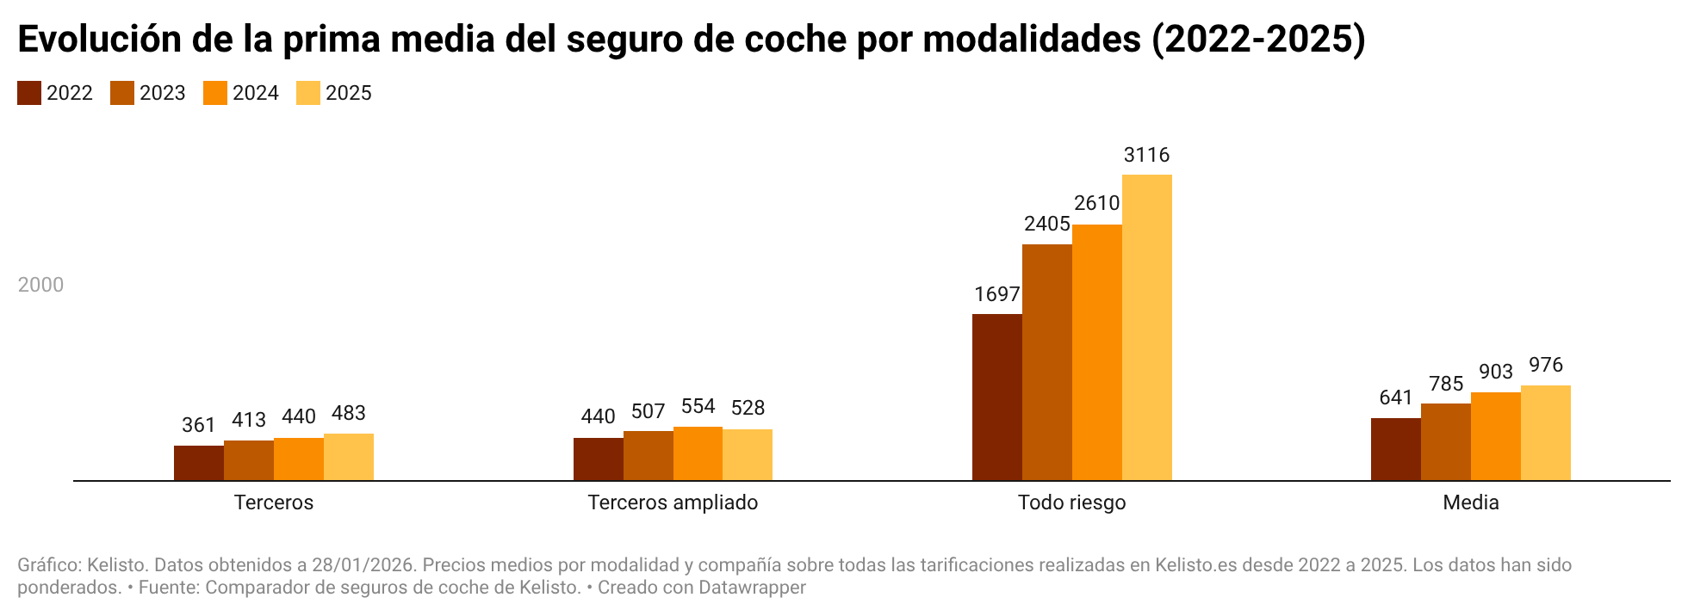
EVOLUCIÓN INTERANUAL DEL PRECIO DE LOS SEGUROS DE COCHE 2022 vs 2023 vs 2024
MODALIDAD | Terceros | Terceros ampliado | Todo riesgo | Media
2022 | 360.5 | 440.4 | 1,697.1 | 641.1
2023 | 412.9 | 506.5 | 2,404.6 | 785.3
2024 | 440.4 | 553.6 | 2,610.4 | 902.6
2025 | 483.0 | 527.7 | 3,116.3 | 975.6

EVOLUCIÓN INTERANUAL DEL PRECIO DE LOS SEGUROS DE COCHE 4T 2024 VS 4T 2025
EVOLUCIÓN INTERANUAL DEL PRECIO DE LOS SEGUROS DE COCHE 4T 2024 vs 4T 2025
MODALIDAD | Terceros | Terceros ampliado | Todo riesgo | Media
4T 2024 | 423.74 | 519.31 | 2,529.61 | 845.81
4T 2025 | 457.14 | 492.46 | 3,033.14 | 940.78

EVOLUCIÓN TRIMESTRAL (3T 2025 VS 4T 2025)
 | 3T 2025 | 4T 2025
EVOLUCIÓN TRIMESTRAL (3T 2025 VS 4T 2025)
MODALIDAD | Terceros | Terceros ampliado | Todo riesgo | Media
3T 2025 | 496.71 | 527.18 | 3250.82 | 1005.62
4T 2025 | 457.14 | 492.46 | 3033 | 940.78

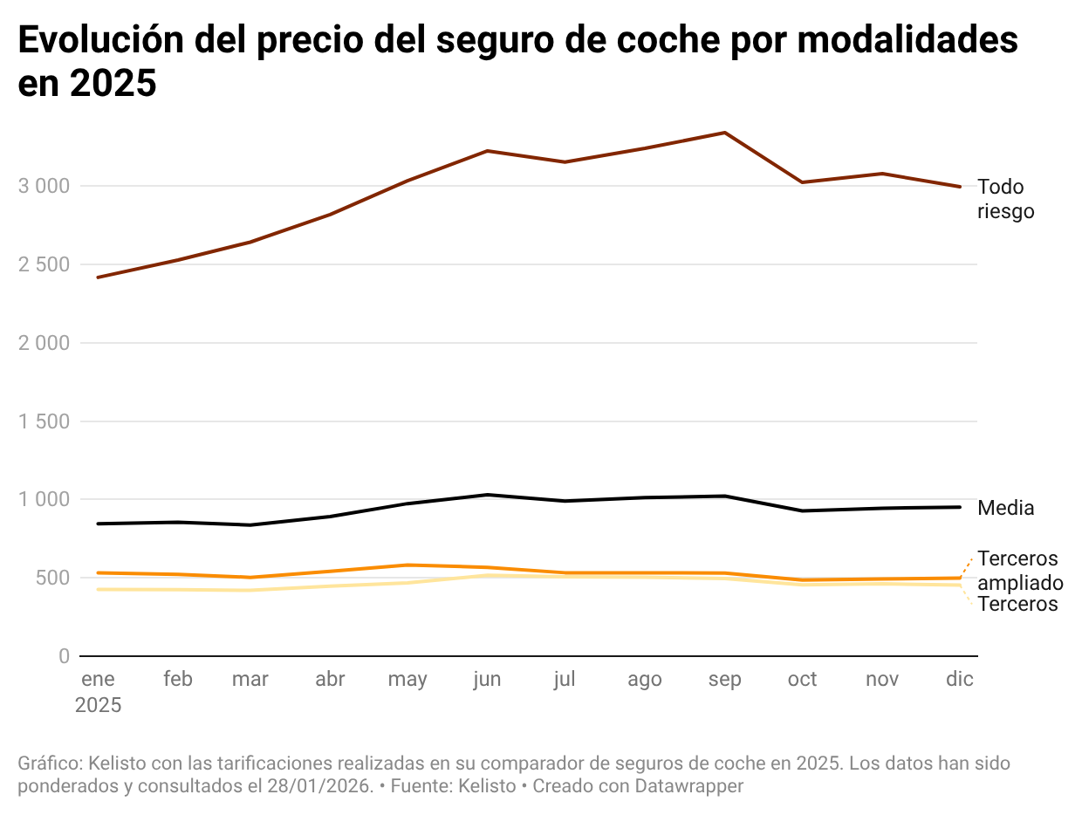
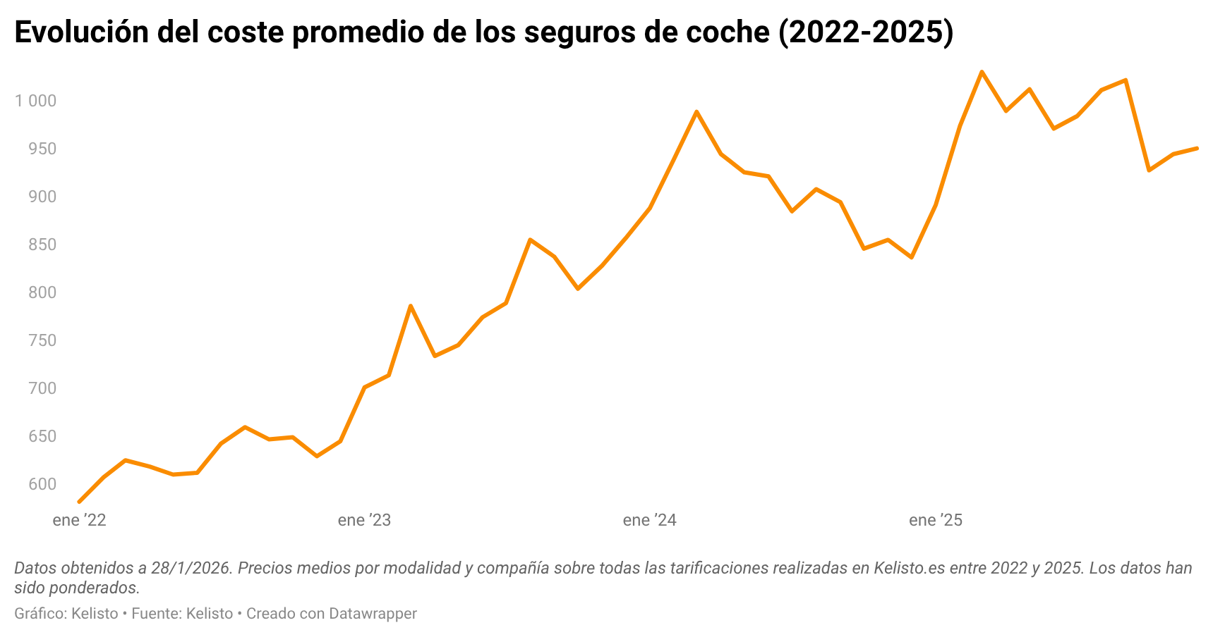
EVOLUCIÓN INTERMENSUAL DEL PRECIO DE LOS SEGUROS DE COCHE DURANTE 2025
MODALIDAD | Terceros | Terceros ampliado | Todo riesgo | Media
Enero 2025 | 426.22 | 532.06 | 2417.58 | 845.79
Febrero 2025 | 424.73 | 522.59 | 2528.62 | 854.94
Marzo 2025 | 420.27 | 503.28 | 2642.64 | 836.69
Abril 2025 | 447.0 | 541.0 | 2819.1 | 891.5
Mayo 2025 | 468.2 | 582.5 | 3034.5 | 973.8
Junio 2025 | 516.0 | 566.7 | 3224.8 | 1030.2
Julio 2025 | 506.55 | 532.55 | 3153.4 | 989.5
Agosto 2025 | 504.02 | 532.32 | 3241.15 | 1012.11
Septiembre 2025 | 495.76 | 530.83 | 3341.5 | 1021.6
Octubre 2025 | 455.46 | 486.49 | 3023.68 | 927.51
Noviembre 2025 | 462.09 | 492.81 | 3079.94 | 944.4
Diciembre 2025 | 453.86 | 498.07 | 2995.79 | 950.42

¿CUÁNTO GASTARON DE MÁS LOS HOGARES EN 2025 COMO CONSECUENCIA DE LA SUBIDA DE PRECIOS DE LOS SEGUROS DE COCHE?
TIPO DE SEGURO | % DE HOGARES QUE DISPONEN DE ÉL | Nº hogares con cada tipo de seguro | ¿Cuánto han gastado de más como consecuencia de la subida de precios? (€)
Coche | 79.05 | 14,825,669.40 | 1,082,780,410.00
Hogar | 70.18 | 13,162,118.64
Salud | 21.73 | 4,075,418.04
Decesos | 42.82 | 8,030,805.36
Fuente: informe Estamos Seguros 2020 de UNESPA (últimos datos disponibles a cierre de este análisis). Para calcular cuánto han gastado de más los hogares por la subida de precios del seguro de coche, se ha multiplicado el número de hogares con seguro de coche por la subida media experimentada por este tipo de pólizas en el tercer trimestre de 2025, según los datos de Kelisto. [Datos obtenidos a 15/10/2025. Precios medios por modalidad y compañía sobre todas las tarificaciones realizadas en Kelisto.es en el tercer trimestre de 2024 y el tercer trimestre de 2025. Los datos han sido ponderados].

